Sheet1
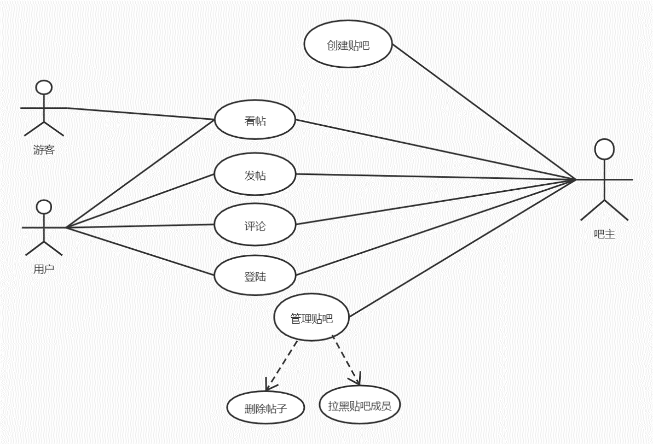
百度贴吧app需求分析矩阵
序号 | 需求标识 | 场景 | 步骤 | 利益相关者
1 | T-1 | 登陆失败 | 用户输入帐号与密码，点击登陆，登陆失败，密码错误 | 游客、用户、吧主
2 | T-2 | 成功登陆 | 用户输入帐号与密码，点击登陆，登陆成功 | 游客、用户、吧主
3 | T-3 | 成功发帖 | 用户登陆成功，查找贴吧，进入贴吧，点击发帖，撰写帖子，点击发布 | 用户、吧主
4 | T-4 | 查看帖子 | 查找贴吧，进入贴吧，浏览帖子列表，点击查看 | 游客、用户、吧主
5 | T-5 | 游客发帖失败 | 查找贴吧，进入贴吧，点击发帖，操作失败（未登录） | 游客
6 | T-6 | 评论帖子 | 登陆成功，查找贴吧，进入贴吧，浏览帖子列表，点击查看，发表评论 | 用户、吧主
7 | T-7 | 删除帖子 | 成功登陆，进入贴吧，选择帖子，删除 | 吧主
8 | T-8 | 创建贴吧 | 成功登陆，创建贴吧，完善信息，等待审核 | 吧主

